Лист1
номенклатурный номер | группа режущего инструмента | обозначение по каталогу производителя | производитель | артикул производителя | техническое описание для ТЗ | геометрические параметры | обозначение | значение | единица | 2D изображение/эскиз | 3D изображение
6011600 | Фрезы монолитные | Фреза H41210178-8 | Walter |  | Фреза твердосплавная. Покрытие TiAlN или сплав не уступающий по своим физико-механическим свойствам: твердость (не менее/не более) 2900/3400 HV, оптимальная толщина покрытия (не менее/не более) 1/5 мкм, коэффициента трения при сухом резании углеродистой стали (не менее/не более) 0,3/0,4, макс. рабочая температура (не менее/не более) 790/800 град., уровень внутренних напряжений (не менее/не более) 1/2 Гпа/мкм. Возможность засверливания. Угол подъёма винтовой канавки не более 50 град. Диаметр фрезы (не менее/не более) 7,98/8 мм, Длина режущей части, (не менее/не более) 18,95/19 мм, диаметр хвостовика (не менее/не более) 7,98/8 мм, общая длина (не менее/не более) 62,95/63 мм, обниженная шейка (не менее/не более) 7,58/7,6 мм, длиной (не менее/не более) 24,95/25 мм. Количество зубьев не менее 4. Предназначена для обработки стали и нержавеющей стали до 48 HRC, титановых и жаропрочных сплавов. | Основные параметры
 |  |  |  |  |  | Диаметр режущей части | Dc | 8.000 | мм
 |  |  |  |  |  | Диаметр хвостовика | DS | 8.000 | мм
 |  |  |  |  |  | Общая длина | Ltot | 63.000 | мм
 |  |  |  |  |  | Длина режущей части | Ls | 19.000 | мм
 |  |  |  |  |  | Вылет | Xs | 27.000 | мм
 |  |  |  |  |  | Максимальная глубина обработки | L4 | 26.000 | мм
 |  |  |  |  |  | Радиус скругления режущей кромки | RE1 | 0.000 | мм
 |  |  |  |  |  | Фаска при вершине режущей кромки | F |  | мм
 |  |  |  |  |  | Количество зубьев
 |  |  |  |  |  | Внутренний подвод СОЖ? | Coolant | 0 | Да/Нет
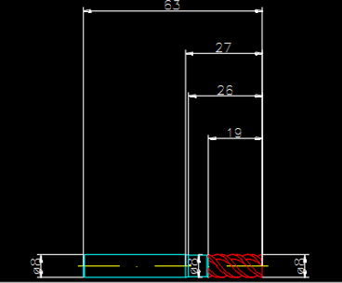
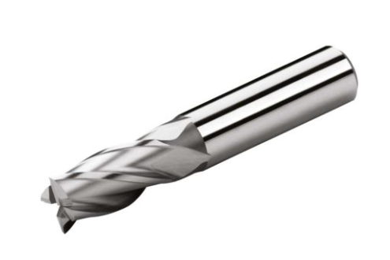
 |  |  |  |  |  | Остальные параметры
 |  |  |  |  |  | Высота фрезы | Lh |  | мм
 |  |  |  |  |  | Диаметр корпуса | DHB | 7.600 | мм
 |  |  |  |  |  | Угол режущей поверхности | KF |  | °
 |  |  |  |  |  | Направление винтовой линии Л /Р / Н | Спираль |  | -
 |  |  |  |  |  | Угол врезания альфа | Alpha |  | °
 |  |  |  |  |  | Угол подъема | Lambda | 50.000 | °
 |  |  |  |  |  | Макс. глубина резки | ap max |  | мм
 |  |  |  |  |  | Макс. ширина резки | ae max |  | мм
 |  |  |  |  |  | Установочный угол | Kappa |  | °
 |  |  |  |  |  | Направление вращения налево? | CDL | Нет | Да/Нет
 |  |  |  |  |  | Диаметр режущей поверхности 2 | Dc2 |  | мм
 |  |  |  |  |  | Конструкционный код | CC |  | -
 |  |  |  |  |  | Длина режущей кромки 1 | CEL1 |  | мм
 |  |  |  |  |  | Радиус резки переходника | RCA
 |  |  |  |  |  | YS100 механизированный | YS100 |  | мм
 |  |  |  |  |  | Рабочий диаметр | Df |  | мм
 |  |  |  |  |  | Глубина торцевания | Lf |  | мм
 |  |  |  |  |  | Технология обработки D/M/T/TD/TDM/P/DP/TP/MP/MT/MD/TDMP | BA |  | -
 |  |  |  |  |  | Угол вершины | Sigma |  | °
 |  |  |  |  |  | Y-координата пластины | Ys | 0.000 | мм
 |  |  |  |  |  | Y2-координата пластины | Ys2 |  | мм
 |  |  |  |  |  | Длина режущей кромки 2 | CEL2 |  | мм
6081276 | Сверла | Сверло A3299XPL-9,1 | Walter |  | Сверло твердосплавное. Покрытие AlCrN или сплав не уступающий по своим физико-механическим свойствам: твердость (не менее/не более) 3000/3200 HV, оптимальная толщина покрытия (не менее/не более) 1/6 мкм, коэффициента трения при сухом резании углеродистой стали (не менее/не более) 0,35/0,4, макс. рабочая температура (не менее/не более) 1000/1100 град., уровень внутренних напряжений (не менее/не более) 2/3 Гпа/мкм. Диаметр сверла (не менее/не более) 9,00/9,1 мм, длина режущей части (не менее/не более) 47,0/49 мм, диаметр хвостовика (не менее/не более) 9,98/10 мм, общая длина(не менее/не более) 88/89 мм. Угол при вершине не более 140 град. С каналами под СОЖ. Предназначено для обработки стали, аустенитной нержавеющей стали, чугуна, алюминия и цветных металлов, титановых сплавов, вольфрамовых и молибденовых сплавов, закаленных до 50 HRC материалов и термопластов. | Основные параметры
 |  |  |  |  |  | Диаметр режущей части | Dc | 9.100 | мм
 |  |  |  |  |  | Диаметр хвостовика | DS | 10.000 | мм
 |  |  |  |  |  | Общая длина | Ltot | 89.000 | мм
 |  |  |  |  |  | Длина режущей части | Ls | 35.000 | мм
 |  |  |  |  |  | Угол вершины | Sigma | 140.000 | °
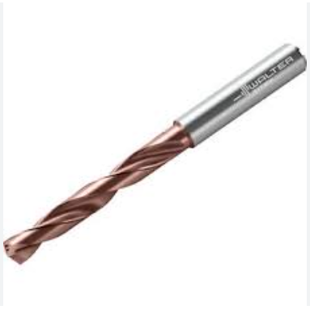
 |  |  |  |  |  | Угол подъема спирали | Lambda | 30.000 | °
 |  |  |  |  |  | Вылет спирали | Xs | 48.996 | мм
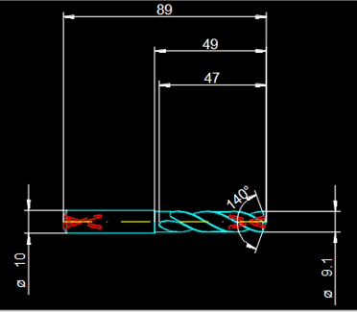
 |  |  |  |  |  | Внутренний подвод СОЖ | Coolant | 3 | -
 |  |  |  |  |  | Остальные параметры
 |  |  |  |  |  | Внутренний диаметр | Di |  | мм
 |  |  |  |  |  | Максимальная глубина обработки | L4 |  | мм
 |  |  |  |  |  | Длина пластины | a | 1.656 | мм
 |  |  |  |  |  | Допустимое отклонение инструмента | TT |  | -
 |  |  |  |  |  | Радиус режущей поверхности 1 | RE1 |  | мм
 |  |  |  |  |  | Максимальный диаметр | D max |  | мм
 |  |  |  |  |  | Минимальный диаметр | D min |  | мм
 |  |  |  |  |  | Форма режущей части | CCE |  | -
 |  |  |  |  |  | Направление винтовой линии Л /Р / Н | Спираль | R | -
 |  |  |  |  |  | Направление вращения налево? | CDL | Нет | Да/Нет
 |  |  |  |  |  | Конструкционный код | CC | VHM | -
 |  |  |  |  |  | Радиус резки переходника | RCA
 |  |  |  |  |  | YS100 механизированный | YS100 |  | мм
 |  |  |  |  |  | Установочный угол | Kappa |  | °
 |  |  |  |  |  | Диаметр корпуса | DHB |  | мм
 |  |  |  |  |  | Угол врезания альфа | Alpha |  | °
 |  |  |  |  |  | Y-координата пластины | Ys |  | мм
 |  |  |  |  |  | Количество канавок | Flutes |  | -
 |  |  |  |  |  | Длина спирали | L Helix | 47.000 | мм
 |  |  |  |  |  | Длина пилотного отверстия | Li |  | мм
 |  |  |  |  |  | Y2-координата пластины | Ys2 |  | мм
6205716 | Пластины | Пластина ADMT10T304R-F56 WSM35S | Walter |  | Пластина фрезерная для получистовой и чистовой обработки корпусами фрез. Форма пластины - ромб; длина вспомогательной кромки (не менее/не более) 7,2/7,25 мм; длина режущей кромки (не менее/не более) 11,25/11,3 мм; толщина пластины (не менее/не более) 3,94/3,97 мм; радиус при вершине (не менее/не более) 0,38/0,4 мм; ширина подчистной кромки (не менее/не более) 1,1/1,2 мм. Задний главный угол не менее 15 град., задний вспомогательный угол не более 15 град. Материал пластины - мелкозернистый сложнолегированный твердый сплав с износостойким покрытием на основе нитрида титана-алюминия, оксида алюминия, а также с нанесением индикаторного слоя на основе алюминия. Для обработки жаропрочных сплавов и нержавеющих сталей. | Основные параметры
 |  |  |  |  |  | Обрабатываемый материал
 |  |  |  |  |  | Вид обработки
 |  |  |  |  |  | Радиус скругления режущей кромки | RE1 | 0.400 | мм
 |  |  |  |  |  | Материал пластины
 |  |  |  |  |  | Форма пластины ISO-CODE | SC | A | -
 |  |  |  |  |  | Тип пластины
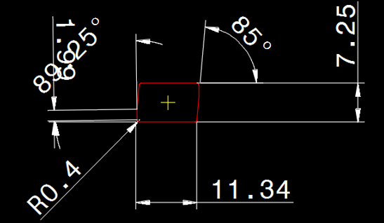
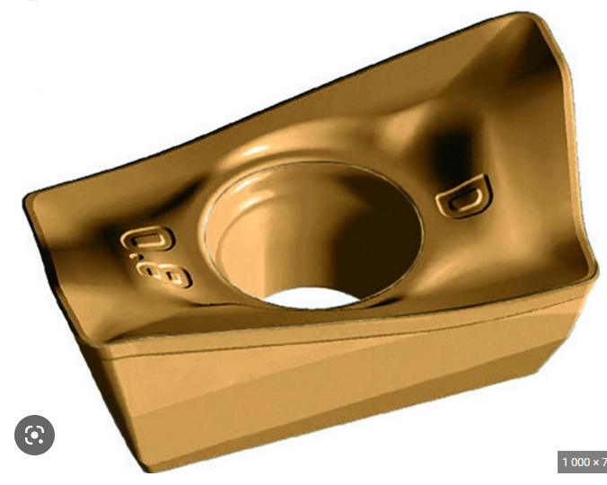
 |  |  |  |  |  | Исполнение
 |  |  |  |  |  | Главный задний угол по ISO | Alpha I | D | -
 |  |  |  |  |  | Допуск по ISO-CODE | T | M | -
 |  |  |  |  |  | Размер пластины |  |  | -
 |  |  |  |  |  | Покрытие
 |  |  |  |  |  | Рабочие стороны
 |  |  |  |  |  | Остальные параметры
 |  |  |  |  |  | Угол вершины | Sigma | 85.000 | °
 |  |  |  |  |  | Главный задний угол (градусы) | Alpha n | 15.000 | °
 |  |  |  |  |  | Размер гнезда под пластину | Тип | 10T3 | -
 |  |  |  |  |  | Длина резки 1 | CEL1 | 11.343 | мм
 |  |  |  |  |  | Длина режущей кромки 2 | CEL2 | 7.250 | мм
 |  |  |  |  |  | Ограниченная длина режущей кромки | RCEL |  | мм
 |  |  |  |  |  | Ширина режущей пластины | S | 3.970 | мм
 |  |  |  |  |  | Передний угол | Gamma |  | °
 |  |  |  |  |  | Диаметр вписанной окружности | IC |  | мм
 |  |  |  |  |  | Режущая кромка с фаской | F |  | мм
 |  |  |  |  |  | Острая режущая кромка | F2 | 1.985 | мм
 |  |  |  |  |  | Режущие кромки | CET |  | -
 |  |  |  |  |  | Ширина фаски на передней поверхности | TRF-W |  | мм
 |  |  |  |  |  | Режущая пластина L/R/N | Модель | R | -
 |  |  |  |  |  | Технология обработки D/M/T/TD/TDM/P/DP/TP/MP/MT/MD/TDMP | BA |  | -
 |  |  |  |  |  | Конструкционный код | CC |  | -
 |  |  |  |  |  | Код фиксации | IFS | T

